設計書（裏）
見 取 図 | 配 管 図

 |  |  |  |  |  |  |  |  |  |  |  |  |  |  | 令和○年○月○日 指定工事店 ㈲小西水道 | 規定の措置を怠りたる時は連絡工事を中止されても異議ありません。 | し、通行に支障なき様留意します。 | 路面掘さくに際しては、道路交通法を遵守し、現場前後約５ｍに交通標識を設置

位置図添付（別紙添付可）

 |  |  |  |  |  | HIVPφ13 |  | HIVPφ13
 |  |  |  |  |  | 3.50m |  | 10.00m

HIVPφ13
2.00m
HIVPφ13
2.00m

 |  |  |  |  |  |  |  |  |  |  |  |  | HIVPφ13 | 8.50m
 |  |  |  |  | 風呂 |  | WC

HIVPφ13
2.00m

 |  |  |  |  |  |  |  |  | 台所 |  |  |  | HIVPφ13 | 12.00m

 |  |  |  |  |  |  |  |  |  |  |  | ※3
メ
 |  |  |  |  |  |  |  |  |  |  | ※2 | 1.5m | POφ20 | 5.00m
 |  | 境 界 線

 |  |  |  |  |  |  |  |  |  |  | ※1
 |  |  |  |  |  |  |  |  |  | ※4

 |  |  |  |  |  | 本管 VPφ150mm

 |  |  | ※1 | 一次側については、ポリエチレン被覆管（ＰＯ管）を使用すること。
 |  |  | ※2 | メーター器前リングバルブについては、Ｔネジタイプ（ボール式）を使用すること。
 |  |  | ※3 | メーターボックスは境界線から２ｍ以内に設置すること。（設置不可能の場合は理由書、現況写真により別途協議）
 |  |  | ※4 | 本管からの取り出しの場合には、占用協議用図面添付（位置図、平面図、掘削（復旧）断面図、交通規制図、写真）
 |  |  | ※5 | 別紙により立面図添付

材料写真（参考）
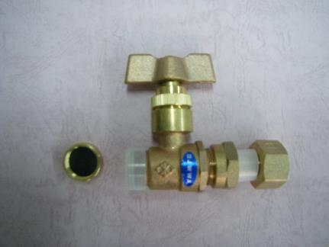 | 余 白 | リングバルブ

 |  | Ｔネジタイプ（ボール式）

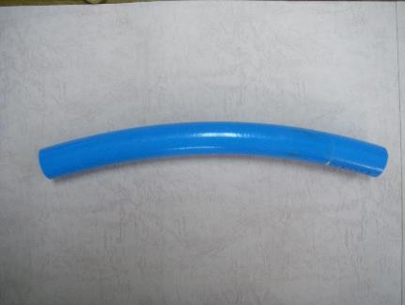
 | 余 白 | ポリエチレン管被覆管

 |  | ＰＯ管（３層）

 | 余 白

